Sheet1
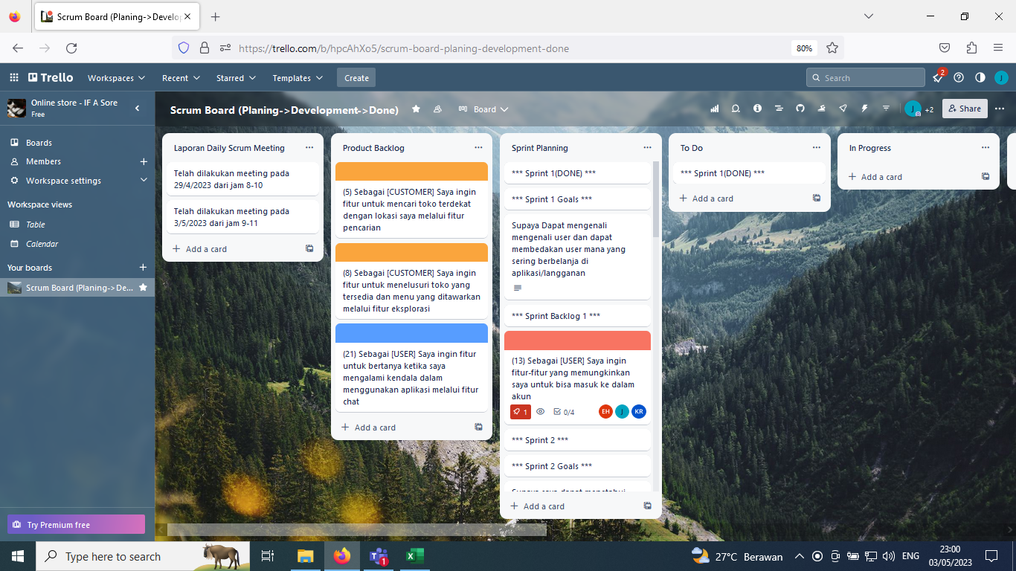
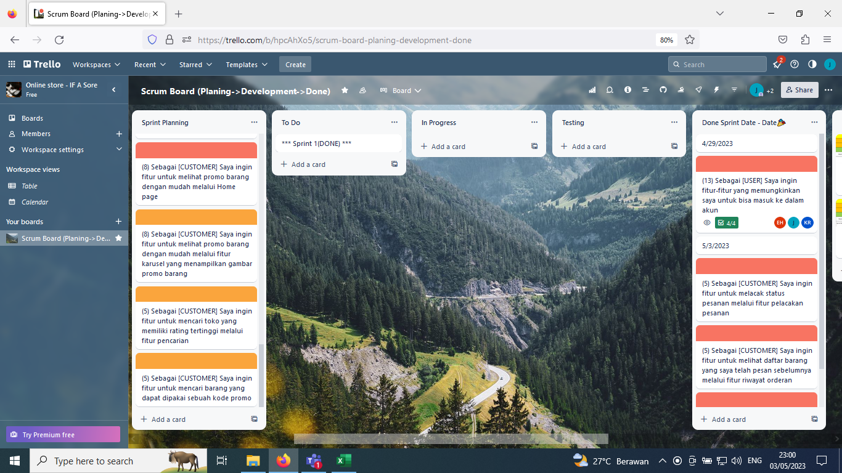
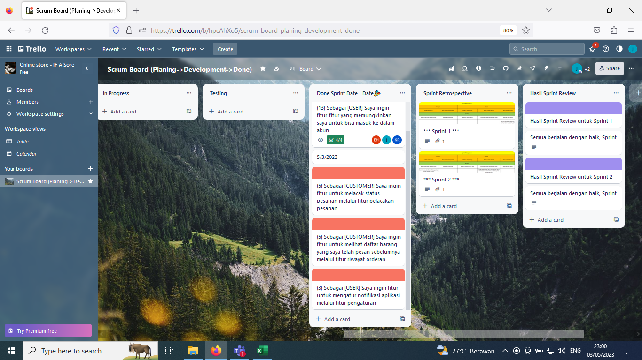
 | Topik : Online Store
 | NIM | Nama
 | 211110476 | Jimmy |  | ScreenShoot Trello board ada di paling bawah
 | 211110404 | Kenny Rimba
 | 211110443 | Erwin Hariadi

Product Backlog dan User Story
ID | Epic | As a | I Want To … | So That .. | Priority | Estimation | Status
5 | Manajemen Pesanan | CUSTOMER | Saya ingin fitur untuk melacak status pesanan melalui fitur pelacakan pesanan | Supaya saya dapat mengetahui sudah sampai mana dan kira kira berapa lama lagi pesanan saya sampai | high | 5 | Done
 |  | DEVELOPER | Saya ingin membuat fitur untuk melacak status pesanan melalui fitur pelacakan pesanan | Supaya user dapat mengetahui sudah sampai mana dan kira kira berapa lama lagi pesanan user sampai | high | 5 | Done
13 |  | DEVELOPER | Saya ingin fitur untuk checkout pesanan | Supaya user dapat mengorder pesanan yang sudah dibuat | high | 5 | on progress
6 |  | CUSTOMER | Saya ingin fitur untuk melihat daftar barang yang saya telah pesan sebelumnya melalui fitur riwayat orderan | Supaya saya dapat memperkirakan berapa banyak barang yang sudah saya beli | high | 5 | Done
 |  | DEVELOPER | Saya ingin membuat fitur untuk melihat daftar barang yang saya telah pesan sebelumnya melalui fitur riwayat orderan | Supaya user dapat memperkirakan berapa banyak barang yang sudah user beli | high | 5 | Done
8 | Sistem Promosi Barang | CUSTOMER | Saya ingin fitur untuk melihat promo barang dengan mudah melalui Home page | Supaya saya dapat mengetahui barang yang sedang promo dengan mudah | high | 8 | Done
 |  | DEVELOPER | Saya ingin membuat fitur untuk melihat promo barang dengan mudah melalui Home page | Supaya user dapat mengetahui barang yang sedang promo dengan mudah | high | 8 | Done
4 |  | CUSTOMER | Saya ingin fitur untuk melihat promo barang dengan mudah melalui fitur karusel yang menampilkan gambar promo barang | Supaya saya dapat mengetahui barang yang sedang promo dengan mudah | medium | 8 | Done
 |  | DEVELOPER | Saya ingin membuat fitur untuk melihat promo barang dengan mudah melalui fitur karusel yang menampilkan gambar promo barang | Supaya user dapat mengetahui barang yang sedang promo dengan mudah | medium | 8 | Done
11 | Sistem Eksplorasi Toko | CUSTOMER | Saya ingin fitur untuk mencari barang yang dapat dipakai sebuah kode promo | supaya saya dapat mencari toko mana yang dapat dipakai promo tersebut | medium | 5 | Done
 |  | DEVELOPER | Saya ingin membuat fitur untuk mencari barang yang dapat dipakai sebuah kode promo | Supaya user dapat mencari toko mana yang dapat dipakai promo tersebut | medium | 5 | Done
2 |  | CUSTOMER | Saya ingin fitur untuk mencari toko yang memiliki rating tertinggi melalui fitur pencarian | Supaya saya dapat mencari toko yang memiliki banyak feedback positif | medium | 5 | Done
 |  | DEVELOPER | Saya ingin membuat fitur untuk mencari toko yang memiliki rating tertinggi melalui fitur pencarian | Supaya user dapat mencari toko yang memiliki banyak feedback positif | medium | 5 | Done
3 |  | CUSTOMER | Saya ingin fitur untuk menelusuri toko yang tersedia dan menu yang ditawarkan melalui fitur eksplorasi | Supaya user dapat mencari toko berdasarkan keyword toko yang dicari | medium | 8 | Done
 |  | DEVELOPER | Saya ingin membuat fitur untuk menelusuri toko yang tersedia dan menu yang ditawarkan melalui fitur eksplorasi | Supaya user dapat mencari toko berdasarkan keyword toko yang dicari | medium | 8 | Done
10 |  | CUSTOMER | Saya ingin fitur untuk mencari toko terdekat dengan lokasi saya melalui fitur pencarian | Supaya saya dapat mengetahui toko mana yang paling dekat dengan lokasi saya | medium | 5 | Done
 |  | DEVELOPER | Saya ingin membuat fitur untuk mencari toko terdekat dengan lokasi saya melalui fitur pencarian | Supaya user dapat mengetahui toko mana yang paling dekat dengan lokasi user | medium | 5 | Done
1 | Sistem Registrasi Pengguna | USER | Saya ingin fitur-fitur yang memungkinkan saya untuk bisa masuk ke dalam akun | Supaya bisa masuk ke dalam akun dan Supaya Dapat mengenali mengenali user dan dapat membedakan user mana yang sering berbelanja di dalam aplikasi(langganan) | High | 13 | Done
 |  | DEVELOPER | Saya ingin membuat fitur-fitur yang memungkinkan saya untuk bisa masuk ke dalam akun | Supaya bisa masuk ke dalam akun dan Supaya Dapat mengenali mengenali user dan dapat membedakan user mana yang sering berbelanja di dalam aplikasi(langganan) | High | 13 | Done
9 | Sistem Pengaturan Notifikasi | USER | Saya ingin fitur untuk mengatur notifikasi aplikasi melalui fitur pengaturan | Supaya saya dapat mengaktifkan dan menonaktifkan notifikasi | high | 3 | Done
 |  | DEVELOPER | Saya ingin membuat fitur untuk mengatur notifikasi aplikasi melalui fitur pengaturan | Supaya user dapat mengaktifkan dan menonaktifkan notifikasi | high | 3 | Done
12 |  | DEVELOPER | Saya ingin membuat fitur untuk mengecek notifikasi | Supaya user dapat mendapatkan notifikasi terbaru mengenai status orderan | medium | 8 | on progress
7 | Sistem Feedback | USER | Saya ingin fitur untuk bertanya ketika saya mengalami kendala dalam menggunakan aplikasi melalui fitur chat | Supaya ketika mengalami suatu kendala/masalah saya dapat bertanya dan mendapatkan solusi | low | 21 | Done
 |  | DEVELOPER | Saya ingin membuat fitur untuk bertanya ketika saya mengalami kendala dalam menggunakan aplikasi melalui fitur chat | Supaya ketika mengalami suatu kendala/masalah user dapat bertanya dan mendapatkan solusi | low | 21 | Done

 | Sprint Planning
 | Sprint 1 |  | Dimulai pada 27/4/2023 | Selesai pada 29/4/2023
NO | Sprint Goals
1 | Supaya Dapat mengenali mengenali user
2 | Supaya dapat membedakan user mana yang sering berbelanja di aplikasi/langganan
ID | Sprint Backlog
1 | Sebagai USER, Saya ingin fitur-fitur yang memungkinkan saya untuk bisa masuk ke dalam akun

 | Sprint 2 |  | Dimulai 30/4/2023 | Selesai pada 3/5/2023
No | Sprint Goals
1 | Supaya saya dapat menetahui sudah sampai mana dan kira kira berapa lama lagi pesanan saya sampai
2 | Supaya saya dapat memperkirakan berapa banyak barang yang sudah saya beli
3 | Supaya saya dapat mengaktifkan dan menonaktifkan notifikasi
ID | Sprint Backlog
5 | Saya ingin fitur untuk melacak status pesanan melalui fitur pelacakan pesanan
6 | Saya ingin fitur untuk melihat daftar barang yang saya telah pesan sebelumnya melalui fitur riwayat orderan
9 | Saya ingin fitur untuk mengatur notifikasi aplikasi melalui fitur pengaturan

 | Sprint 3 |  | Dimulai 3/5/2023 | Selesai UTS
No | Sprint Goals
1 | Supaya saya dapat mengetahui barang yang sedang promo dengan mudah
2 | Supaya saya dapat mengetahui barang yang sedang promo dengan mudah
3 | supaya saya dapat mencari toko mana yang dapat dipakai promo tersebut
4 | Supaya saya dapat mencari toko yang memiliki banyak feedback positif
ID | Sprint Backlog
8 | Saya ingin fitur untuk melihat promo barang dengan mudah melalui Home page
4 | Saya ingin fitur untuk melihat promo barang dengan mudah melalui fitur karusel yang menampilkan gambar promo barang
11 | Saya ingin fitur untuk mencari barang yang dapat dipakai sebuah kode promo
2 | Saya ingin fitur untuk mencari toko yang memiliki rating tertinggi melalui fitur pencarian

 | Sprint 4 |  | Dimulai setelah UTS | Selesai 01/07/2023
No | Sprint Goals
1 | Supaya user dapat melihat page halaman utama aplikasi
2 | Supaya user dapat membuat akun dan mengakses aplikasi
3 | Supaya user daapt mengatur ingin mendapatkan notifikasi atau tidak
 | Sprint Backlog
1 | Saya ingin membuat page halaman utama pada aplikasi flutter
2 | Saya ingin membuat fitur login dan sign up pada aplikasi flutter
3 | Saya ingin membuat fitur pengaturan pada aplikasi flutter

 | Sprint 5 |  | Dimulai 01/07/2023 | Selesai 10/07/2023
No | Sprint Goals
1 | Supaya user dapat mengetahui produk apa saja yang sedang ada promo
2 | Supaya user dapat mencari toko yang diinginkan
3 | Supaya user dapat mencari toko terdekat dari lokasinya
4 | Supaya user dapat mengetahui history pembeliannya dan memastikan tidak membeli produk yang salah
 | Sprint Backlog
1 | Saya ingin menambah fitur promo
2 | Saya ingin fitur untuk menelusuri toko yang tersedia
3 | Saya ingin fitur untuk mencari toko terdekat
4 | Saya ingin supaya user/customer bisa mengecek apa yang telah dibeli

 | Daily Scrum Meeting Report
 | No | Nama Anggota | Task yang dikerjakan | Tanggal Pengerjaan | Kendala yang dihadapi | Waktu Perkiraan Selesai
 | 1 | Jimmy | sudah dibuat page untuk forgot password dan reset password | 2023-04-27 | - | 2023-04-27
 | 2 | Erwin Hariadi | telah berhasil membuat page login dan signup | 2023-04-27 | - | 2023-04-27
 | 3 | Kenny Rimba | memisahkan komponen dari page login, signup, reset password, dan forgot password untuk modularity | 2023-04-27 | - | 2023-04-27
 | 4 | Jimmy | menambah switch button, checkbox dan chips yang nantinya akan dibutuhkan untuk interaksi | 2023-04-28 | - | 2023-04-28
 | 5 | Erwin Hariadi | menambahkan page "Home" dan menambahkan fitur carousel | 2023-04-28 | - | 2023-04-28
 | 6 | Kenny Rimba | menambahkan side menu untuk Home page | 2023-04-29 | - | 2023-04-29
 | 7 | Bersama-sama | menyelesaikan Sprint 1 yaitu pada Flow/alur pada page | 2023-04-29 | - | 2023-04-29
 | 8 | Jimmy | menambah beberapa gambar dan mengisi home page | 2023-04-30 | - | 2023-04-30
 | 9 | Kenny Rimba | menambahkan fitur melacak status pesanan | 2023-04-30 | - | 2023-04-30
 | 10 | Jimmy | menambah page history bagian sebelum login | 2023-05-01 | - | 2023-05-01
 | 11 | Erwin Hariadi | menambah page Promo yang dapat di sort berdasarkan jarak dan rating | 2023-05-02 | - | 2023-05-02
 | 12 | Kenny Rimba | menambah fitur pengaturan notifikasi | 2023-05-03 | - | 2023-05-03
 | 13 | Bersama-sama | membuat login page, sign up dan halaman utama | 2023-06-17 | - | 2023-07-01
 | 14 | Bersama-sama | membuat fitur promo, fitur mencari toko terdekat, fitur penelusuran toko yang tersedia, fitur history | 2023-07-01 | tombol back belum berfungsi dengan baik | 2023-07-10

 | Sprint Review
 | Completed Task | Incompleted Task | What's next
 | Sprint 1
 | Sebagai USER, Saya ingin fitur-fitur yang memungkinkan saya untuk bisa masuk ke dalam akun | - | Sprint 2
 | Sprint 2
 | Saya ingin fitur untuk melacak status pesanan melalui fitur pelacakan pesanan | - | Sprint3
 | Saya ingin fitur untuk melihat daftar barang yang saya telah pesan sebelumnya melalui fitur riwayat orderan | -
 | Saya ingin fitur untuk mengatur notifikasi aplikasi melalui fitur pengaturan | -
 | Sprint 3
 | - | Saya ingin fitur untuk melihat promo barang dengan mudah melalui Home page | Sprint4
 |  | Saya ingin fitur untuk melihat promo barang dengan mudah melalui fitur karusel yang menampilkan gambar promo barang
 |  | Saya ingin fitur untuk mencari barang yang dapat dipakai sebuah kode promo
 |  | Saya ingin fitur untuk mencari toko yang memiliki rating tertinggi melalui fitur pencarian
 | SETELAH UTS
 | Sprint 4
 | Fitur welcome page sudah bagus diterapkan | Orders Page | Sprint 5
 | Fitur login screen dan sign-up page sudah bagus diterapkan | Promo Page
 | Fitur forget password sudah bagus diterapkan | Cart Function
 | Fitur pengaturan/setting page sudah bagus diterapkan
 | Fitur page reset password sudah bagus diterapkan
 | Fitur Home Page sudah bagus diterapkan
 | Sprint 5
 | Fitur Orders page sudah bagus diterapkan | Notification Button | Sprint 6
 | Fitur Promo Page sudah bagus diterapkan | Checkout
 | Fitur Cart Function sudah bagus diterapkan | Back Button
 | Menambahkan foto pada projek

 | Sprint Retrospective
 | Analysis |  | Actions
 | What went well? | What could be improved? | What to stop doing? | What to keep doing? | What to start doing?
 | Sprint 1
 | Meeting berjalan dengan lancar | Meeting dipercepat | Meeting terlalu lama | Konsisten dalam pembuatan tugas | Meeting lebih cepat
 |  |  |  |  | Membuat Sprint Review dan Sprint Retrospective dalam bentuk tabel supaya mudah dilihat
 | Sprint 2
 | Meeting berjalan dengan lancar | Meeting dipercepat | Meeting masih terlalu lama | Konsisten dalam pembuatan tugas | Meeting lebih cepat
 | Sprint Review dan Sprint Retrospective sudah mudah dilihat |  |  | Tetap melanjutkan Sprint Review dan Sprint Retrospective dalam bentuk tabel supaya mudah dilihat
 | Sprint 3
 | Meeting berhasil dilaksanakan |  |  | Sudah selesai membuat figma

 | Sprint 4
 | Meetig berjalan dengan lancar | Meeting dipercepat | Meeting masih terlalu lama | Konsisten dalam pembuatan tugas | Meeting dipercepat

 | Sprint 5
 | Meeting berhasil dilaksanakan dengan baik | Memperbaiki kode |  | Konsisten dalam memperbaiki/membuat kode

 | Screenshot board trello

